工作表1
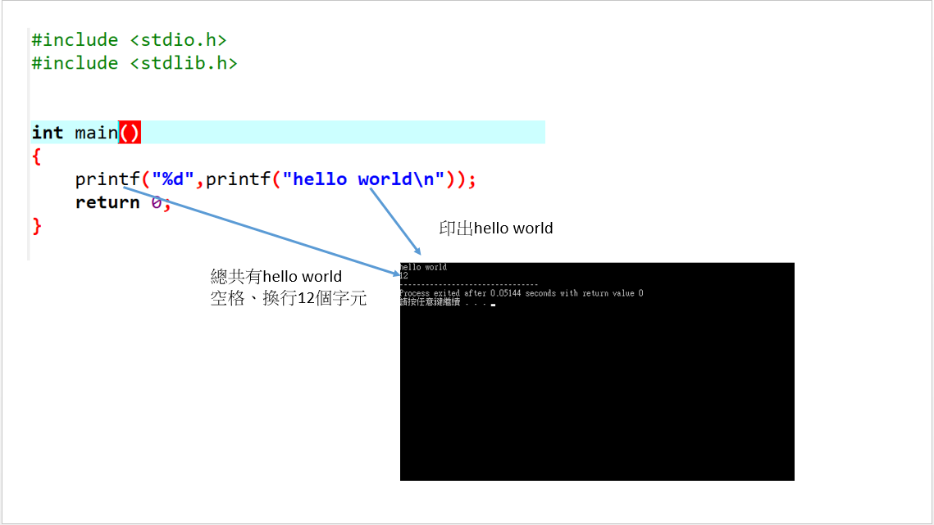
printf功能: | 1.印出("")中道螢幕上
 | 2.回傳("")有幾個字元給系統

